部品表
項目 | 部品番号 | サムネイル | 見積費用 | 数量 | ベンダー | Web リンク | 説明
130 | RoboClaw 2x7A |  | ¥8,657 | 1 | BASIC MICRO | https://www.basicmicro.com/Roboclaw-2x7A-Motor-Controller_p_55.html
119 | DC-DC Power Module 25W |  | ¥1,200 | 1 | DFRobot | https://www.dfrobot.com/product-752.html
116 | ジーフォース GE021 SMASH NiMH7.2V3800mAh [ラジコン用バッテリー] |  | ¥3,800 | 1 | GForce | http://www.gforce-hobby.jp/products/GE020.html
5 | (+)ナベ頭小ねじ(ステンレス) M2.6x10 |  | ¥5 | 3 | Monotaro | https://www.monotaro.com/p/0550/7065/ | 予備を数個購入すること。材質は鉄等でも可。
131 | (+)ナベ頭小ねじ(ステンレス) M2.6x5 |  | ¥4 | 12 | Monotaro | https://www.monotaro.com/p/0550/7031/ | 予備を数個購入すること。材質は鉄等でも可。
124 | (+)ナベ頭小ねじ(ステンレス) M2.6x8 |  | ¥4 | 4 | Monotaro | https://www.monotaro.com/p/0550/7056/ | 予備を数個購入すること。材質は鉄等でも可。
137 | (+)ナベ頭小ねじ(ステンレス) M2x8 |  | ¥4 | 8 | Monotaro | https://www.monotaro.com/p/0550/6934/ | 予備を数個購入すること。材質は鉄等でも可。
118 | (+)ナベ頭小ねじ(ステンレス) M3×12 |  | ¥4 | 18 | Monotaro | https://www.monotaro.com/p/0550/7205/ | 予備を数個購入すること。材質は鉄等でも可。
138 | HexNut_Type01-M2 | 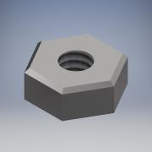 | ¥2 | 8 | Monotaro | https://www.monotaro.com/p/2344/2502/ | 予備を数個購入すること。材質は鉄等でも可。
6 | HexNut_Type01-M2.6 |  | ¥2 | 15 | Monotaro | https://www.monotaro.com/p/2344/2536/ | 予備を数個購入すること。材質は鉄等でも可。
7 | HexNut_Type01-M3 |  | ¥1 | 18 | Monotaro | https://www.monotaro.com/p/0552/9167/ | 予備を数個購入すること。材質は鉄等でも可。
136 | SpringWasher-M2 | 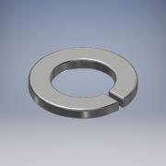 | ¥1 | 8 | Monotaro | https://www.monotaro.com/p/0552/9867/ | 予備を数個購入すること。材質は鉄等でも可。
4 | SpringWasher-M2.6 | 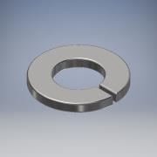 | ¥1 | 23 | Monotaro | https://www.monotaro.com/p/0552/9973/ | 予備を数個購入すること。材質は鉄等でも可。
117 | SpringWasher-M3 | 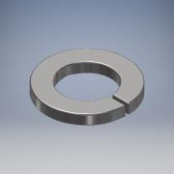 | ¥1 | 18 | Monotaro | https://www.monotaro.com/p/0552/9876/ | 予備を数個購入すること。材質は鉄等でも可。
133 | Jetson NANO Developper Kit |  | ¥11,400 | 1 | NVidia | https://ryoyo-direct.jp/shopping/jetson-nano/jetson-nano
95 | ホイール 60×8mm ブラック 2個入り |  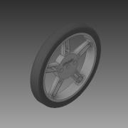 | ¥479 | 1 | Pololu | https://store.shopping.yahoo.co.jp/suzakulab/Pololu-1420.html
96 | 100:1 金属マイクロギヤードモータ HPCB 12V 両軸仕様 | 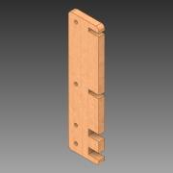 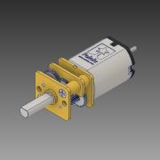 | ¥2,133 | 2 | Pololu | https://store.shopping.yahoo.co.jp/suzakulab/pololu-3052.html
 | 金属ﾏｲｸﾛｷﾞﾔｰﾄﾞﾓｰﾀ用磁気ｴﾝｺｰﾀﾞｷｯﾄ 12CPR 2.7V-18V (HPCB対応) 2個入り |  | ¥1,106 | 1 | Pololu | https://store.shopping.yahoo.co.jp/suzakulab/Pololu-3081.html | はんだ付けが難しいので、現行品 https://store.shopping.yahoo.co.jp/suzakulab/pololu-4760.html を買うか、販売店にはんだ付け依頼することを推奨。
97 | 金属マイクロギヤードモータ 拡張ブラケット 2個入り | 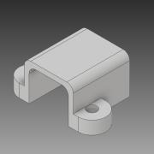 | ¥562 | 1 | Pololu | https://store.shopping.yahoo.co.jp/suzakulab/pololu-1089.html
134 | ＲａｓｐｂｅｒｒｙＰｉカメラモジュールＶ２ | 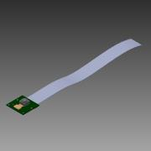 | ¥4,300 | 1 | RSコンポーネンツ株式会社 | https://jp.rs-online.com/web/p/video-modules/9132664/
132 | YDLidar X4 | 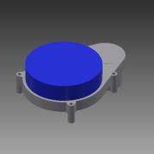 | ¥12,100 | 1 | Shenzhen EAI Technology Co., Ltd | https://www.switch-science.com/catalog/5412/
3 | 面打ボールキャスター BM-15 | 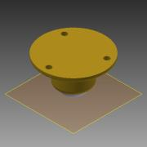 | ¥560 | 1 | スガツネ工業 | http://search.sugatsune.co.jp/product/g/gBM/
13 | SJB-2606 |  | ¥30 | 8 | テイシン | https://www.monotaro.com/p/0990/8422/
123 | SJA-2606 |  | ¥18 | 4 | テイシン | https://www.monotaro.com/p/0990/7162/
17 | camera_mount |  |  | 1 | 自作（3Dプリント） | https://github.com/NVIDIA-AI-IOT/jetbot/blob/master/assets/camera_mount.stl
8 | MicrobotTopPlate |  |  | 1 | 自作（レーザカット） |  | MDF 中密度繊維ボード 2.5mm
16 | MicrobotMiddlePlate |  |  | 1 | 自作（レーザカット） |  | MDF 中密度繊維ボード 2.5mm
98 | MicrobotBottomPlate |  |  | 1 | 自作（レーザカット） |  | MDF 中密度繊維ボード 2.5mm
126 | MicrobotFrontPlate |  |  | 2 | 自作（レーザカット） |  | MDF 中密度繊維ボード 2.5mm
1 | MicrobotCasterPlate |  |  | 1 | 自作（レーザカット） |  | MDF 中密度繊維ボード 5.5mm
2 | MicrobotCasterSpacer |  |  | 1 | 自作（レーザカット） |  | MDF 中密度繊維ボード 5.5mm
127 | MicrobotSidePlate |  |  | 2 | 自作（レーザカット） |  | MDF 中密度繊維ボード 5.5mm
 | その他、下記が必要。
 | 銅線
 | GeForce用コネクタ

